Ficha Técnica
PLANILLA DE DATOS GARANTIZADOS |  |  |  | 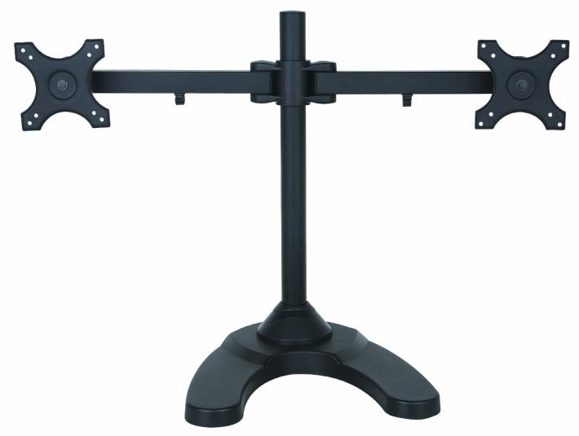 INSERTAR IMAGEN DE REFERENCIA DEL MATERIAL

Base para dos monitores |  |  |  | CÓDIGO | 2009629
 |  |  |  | FECHA REVISIÓN | 19/10/2019
 |  |  |  | ÁREA ESPECIALISTA: Soporte Tecnico

DESCRIPCIÓN SAP: Base para dos monitores
ITEM | DATOS | UNIDAD | PEDIDO | OFRECIDO | COMENTARIO
1 | Empresa proveedora | … | (*)
2 | Fabricante | … | (*)
3 | Marca | … | (**)
4 | Modelo | … | (*)
5 | País de origen | … | (*)
6 | Norma de fabricación y ensayos | …
7 | Embalaje | … | CAJAS QUE NO EXCEDAN PESO DE 60 LIBRAS, PALETIZADO Y FLEJADO.
8 | Garantía |  | Limitada por desperfectos de fabrica
 | General |  | Montura para colocar 2 monitores de 24 Pulg
 | Material |  | Hierro / aluminio
 | Capacidad |  | 2 monitores de 24 pulg.
 | Inclinación |  | -15 a +15 grados
 | Giro |  | 360 grados
 | Rotación |  | 360 grados
 | Altura |  | ajustable
 | Caracteristicas |  | Impuesto pinza ultra pesado "C" Sistema de gestión de cables integrado Monitor se puede instalar ya sea en forma horizontal o paisaje Completo brazos ajustables




(*) A indicar por el oferente
(**) Timbrado en el material en alto o bajo relieve

 |  |  |  | Fecha de la oferta

 | Carlos Polonia |  |  | Nombre y firma del oferente
 | Coordinador Soporte Tecnico
COMENTARIOS:
1- Este material cumplirá con todas las indicaciones detalladas en la especificación técnica correspondiente. 2- En caso de haber una solicitud adicional por parte de La Distribuidora o que el Fabricante entienda deba entregar información complementaria, para la correcta evaluación de la propuesta, se deberá hacer por escrito y anexado a esta planilla de Datos Garantizados.

